Feuil1
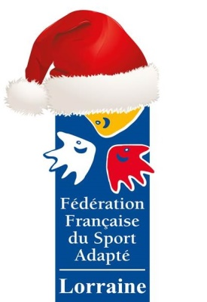 Fête de l'Epiphanie Le 27 Janvier 2018 à Tomblaine
INSCRIPTION A RETOURNER AVANT le Vendredi 19 Janvier 2018 LIGUE LORRAINE SPORT ADAPTE - ligue.lorraine@ffsa.asso.fr- 03.83.18.87.71 - 07.82.00.10.49 Entrée pour les non-licenciés 3 euros , Gratuit pour les moins de 3 ans Tarif réduit 1 euro pour les enfants et les licenciés FFSA Pour tous renseignements complémentaires, n'hésitez pas à contacter Lorine LIENARD par téléphonne au 07.82.00.10.49 ou par mail à lorine.lienard@ffsa.asso.fr
NOM du Club de Sport Adapté ou de l'Etablissement :
Si Club SA, n° d'affiliation :
Contact Club/Etablissement
Nom : |  |  | Prénom :
N° de Téléphone : |  |  | Mail :
Inscription des Participants
NOM | Prénom | M/F | Date de naissance | si licencié FFSA : N° de Licence

Nombre de Sportifs Licenciés : |  |  | Tarif total licenciés (1euro/participant) = |  | 0
Nombre de Sportifs NON-Licenciés : |  |  | Tarif total non-licenciés (3euros/participants) = |  | 0
Total à payer ( tarif non-licenciés + tarif licenciés) = |  |  |  |  | 0
Inscription à retourner impérativement avant le Vendredi 19 Janvier 2018 à la Ligue Lorraine du Sport Adapté - ligue.lorraine@ffsa.asso.fr

